機能概要
画面設計書 |  |  |  | 機能概要 |  |  |  |  |  |  |  |  |  |  |  | 担当者 |  |  | 日付
 |  |  |  |  |  |  |  |  |  |  |  |  | 作成 |  |  | LKI楊 |  |  | 2020-10-13
 |  |  |  |  |  |  |  |  |  |  |  |  | 更新 |  |  | HYN聶 |  |  | 2021-08-09

 | 1.機能概要

 |  | 【想定利用者】 | ミスミ社員

【ToBe概要設計】
元々の設計書に記載してある「リンクより発注明細を表示する」は、
処理が不明瞭なので現行ソースを確認する必要があると思われる。
※「グローバル番号のリンクを押下すると発注詳細照会画面が表示される」ということ？
→別ウィンドで発注詳細照会画面を表示
【ToBe外部設計】
【内部】B領域_外部設計QA表.xlsx ID: 221610211 No.119
 |  | 【利用目的】 | 発注明細を表示する際の検索画面

 |  | 【利用時間】 | 常時利用可能

 |  | 【主要機能】 | グローバル番号、発注番号で検索を行う。
 |  |  | リンクより発注明細を表示する。

 |  | 【機能補足】 | 特になし

 |  | 【前提条件】 | ログインしていること

 | 2.対象現法
 |  |  |  |  |  |  |  |  |  |  |  | 【凡例】 ○：利用可能、△：一部利用可能、×：利用不可
 |  | 現法ごとに差異のある提供機能 |  |  | US | KR | DE | TW | SG | TH | IN | MY |  | JK | CN |  | JP | VN |  | MX
 |  | 基本機能 |  |  | 〇 | 〇 | 〇 | 〇 | 〇 | 〇 | 〇 | 〇 |  | 〇 | 〇 |  | 〇 | 〇 |  | 〇

処理フロー
画面設計書 |  | 処理フロー |  | 担当者 | 日付
 |  |  | 作成 | LKI楊 | 2020-10-13
 |  |  | 更新 | HYN聶 | 2021-08-09

【凡例】
バッチ/画面
サービスAPI
他MS API
自領域
テーブル
他領域
テーブル
 | 1．処理フロー

【社内フロント】
【調達基盤/発注サービス】
【データHUB】
【SAP】
【GMIND/
PROSUGATE】
【その他】

メニュー

グローバル番号
/発注番号検索
グローバル番号／
発注番号検索
発注

発注詳細照会画面

画面レイアウト
画面設計書 |  |  |  | 画面レイアウト |  | 担当者 | 日付
 |  |  |  |  | 作成 | LKI楊 | 2020-10-13
 |  |  |  |  | 更新 | HYN聶 | 2021-08-09
 | 1．画面レイアウト
 |  | ＜画面項目レイアウト＞
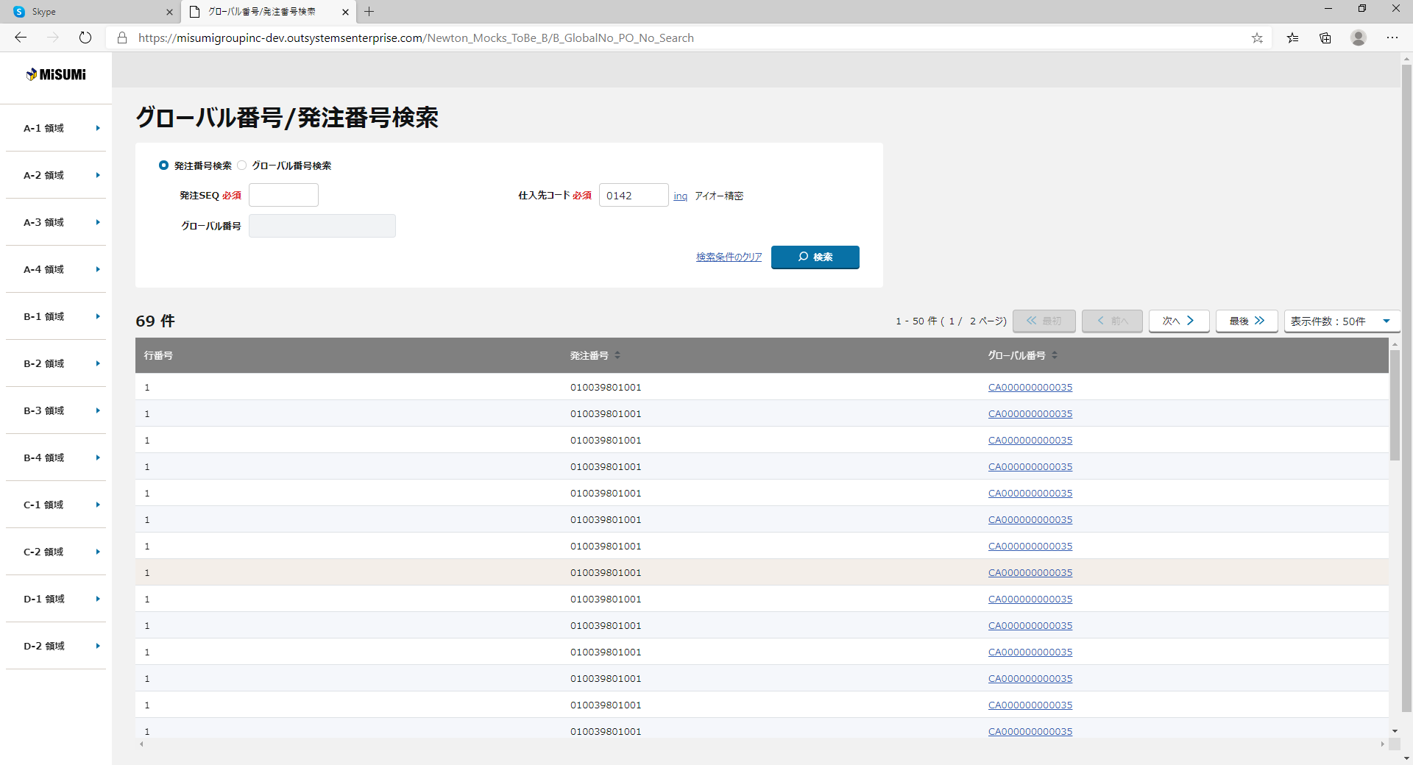
 |  | 画面イメージ

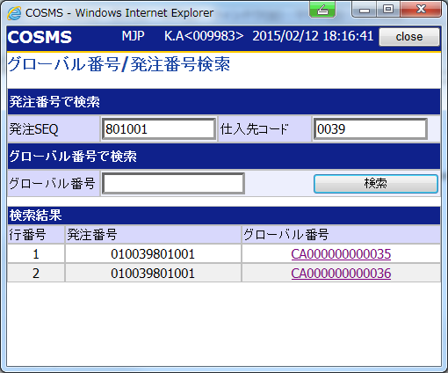
【NRIメモ】
外部QA No.287
購買伝票番号による検索機能の追加は不要との回答あり

①
①
②
②
【外部設計】
外部指摘No.690
G#の番号体系が変わることによる、SEQの検索方法をどうするかの考慮が必要
→新旧G#の番号体系の差異を記した上で検討、設計が必要。G#採番APIを発注領域で用意することになるため、あわせて対応する

③

②
④
④

〇
①
②
 |  |  | 領域番号（画面項目定義参照）
 |  |  | ヘッダー
 |  |  | 発注番号/グローバル番号で検索
③
 |  |  | 検索結果基本情報
④
 |  |  | 検索結果
 |  | 画面動作
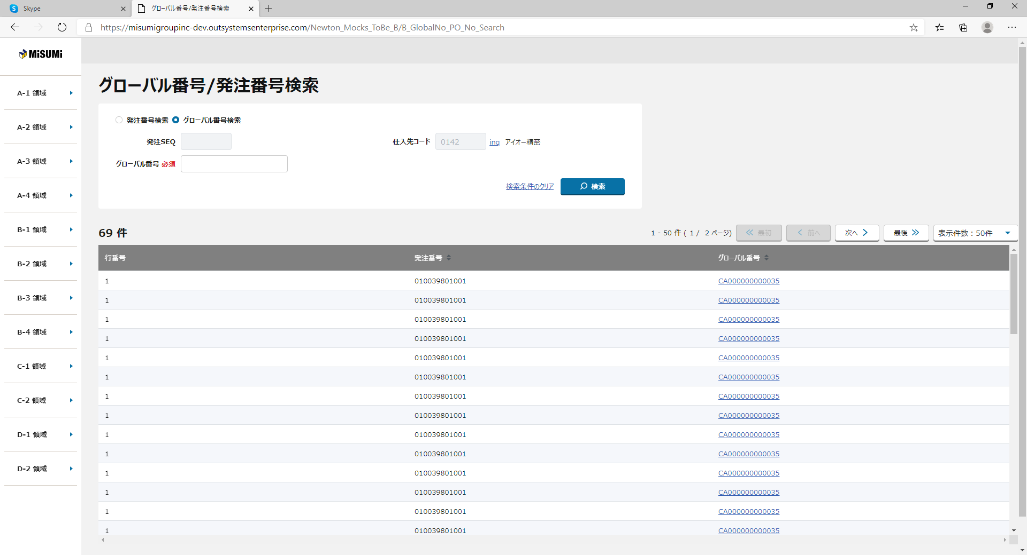
 |  | ＜初期表示＞
Mockで各パターンの画面をハードコピーする

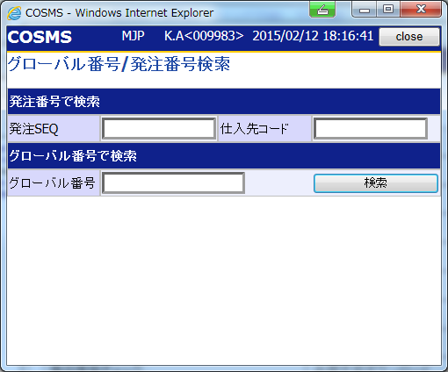

【ToBe概要設計】
ToBeで追加となる"購買(発注)伝票番号"は一覧に追加した方が良いのか？
→【NGP(step2)】概要設計書作成（QA一覧）.xlsx(220239215)No54に起票
→12/11にミスミ松下様より「グローバル番号検索の画面は過渡期仕様方針確定時に検討させてください。」旨回答頂いた。

画面項目定義
No | コンポーネント名 （論理名） | コンポーネント名 （物理名） | 領域番号 | 項目名 （論理名）（英） | 項目名 （論理名）（和） | 項目名 （物理名） | 種別 | 型 | 書式 | 表示制御 | 活性制御 | 翻訳有無 | 表示内容 |  | 入力時 必須 | 単項目バリデーションチェック |  |  |  |  |  |  |  |  |  |  |  |  |  |  |  | 備考 | e
 |  |  |  |  |  |  |  |  |  |  |  |  |  |  |  | 型 |  |  |  |  |  |  |  |  |  | 数値範囲 |  |  |  | 桁数 |  |  | e
 |  |  |  |  |  |  |  |  |  |  |  |  | 初期表示 | 検索ボタン押下 |  | 必須 | ASCII | 半角 | 全角 | 英字 | 数字 | 英数字 | 日付 | 整数 | 実数 | 超 ＞ | 以上 ≧ | 以下 ≦ | 未満 ＜ | 最大 | 最小 |  | e
1 | [ヘッダエリア] |  | ① |  | 画面名 |  | ラベル | 文字列 |  |  | - |  | 固定値「グローバル番号/発注番号検索」 | 同左 |  | - | - | - | - | - | - | - | - | - | - | - | - | - | - | - | - |  | e
【外部設計】
現法、ログインユーザID、ログインユーザ名、処理日時はペンディング中
2 |  |  | ① |  | 現法 |  | ラベル | 文字列 |  |  | - |  | ログイン情報.現法 | 同左 |  | - | - | - | - | - | - | - | - | - | - | - | - | - | - | - | -
3 |  |  | ① |  | ログインユーザID |  | ラベル | 文字列 |  |  | - |  | ログイン情報.ユーザID | 同左 |  | - | - | - | - | - | - | - | - | - | - | - | - | - | - | - | -
4 |  |  | ① |  | ログインユーザ名 |  | ラベル | 文字列 |  |  | - |  | ログイン情報.ユーザ名 | 同左 |  | - | - | - | - | - | - | - | - | - | - | - | - | - | - | - | -
5 |  |  | ① |  | 処理日時 |  | ラベル | 文字列 |  |  | - |  | システム日付時間 | 同左 |  | - | - | - | - | - | - | - | - | - | - | - | - | - | - | - | -
6 | [検索情報エリア] |  | ② | PO SEQ | 発注SEQ |  | ラベル | 文字列 |  |  | - |  | 固定値「発注SEQ」 | 同左 |  | - | - | - | - | - | - | - | - | - | - | - | - | - | - | - | - |  | e
7 |  |  | ② | PO SEQ | 発注SEQ |  | テキストボックス | 文字列 |  |  | 「グローバル番号検索」を選択の場合、非活性とする |  | ブランク | 検索押下時の値 | △ | - | - | - | 〇 | - | - | 〇 | - | - | - | - | - | - | - | 6 | 6 | 検索区分が発注番号検索の場合、必須 グローバル番号の下6桁 | e
8 |  |  | ② | Supplier Code | 仕入先コード |  | ラベル | 文字列 |  |  | - |  | 固定値「発注SEQ」 | 同左 |  | - | - | - | - | - | - | - | - | - | - | - | - | - | - | - | - |  | e
9 |  |  | ② | Supplier Code | 仕入先コード |  | テキストボックス | 文字列 |  |  | 「グローバル番号検索」を選択の場合、非活性とする |  | ブランク | 検索押下時の値 | △ | - | - | - | 〇 | - | - | 〇 | - | - | - | - | - | - | - | 4 | 4 | 検索区分が発注番号検索の場合、必須 | e
 |  |  | ② |  | ing(仕入先コード) |  | ハイパーリンク | 文字列 |  |  |  |  | 固定値「ing」 | 同左 |  | - | - | - | - | - | - | - | - | - | - | - | - | - | - | - | -
 |  |  | ② |  | 仕入先コード名 |  | ラベル | 文字列 |  |  |  |  | ブランク | 検索押下時の値 |  | - | - | - | - | - | - | - | - | - | - | - | - | - | - | - | -
12 |  |  | ② | Global No. | グローバル番号 |  | ラベル | 文字列 |  |  | - |  | 固定値「グローバル番号」 | 同左 |  | - | - | - | - | - | - | - | - | - | - | - | - | - | - | - | - |  | e
13 |  |  | ② | Global No. | グローバル番号 |  | テキストボックス | 文字列 |  | 初期は非活性 | 「発注番号検索」を選択の場合、非活性とする |  | ブランク | 検索押下時の値 | △ | - | - | - | 〇 | - | - | 〇 | - | - | - | - | - | - | - | 14 | 14 | 検索区分がグローバル番号検索の場合、必須 | e
14 |  |  | ② |  | 発注番号検索 |  | ラジオボタン | ON/OFF |  |  | - |  | ON | 検索押下時の値 | △ | - | - | - | - | - | - | - | - | - | - | - | - | - | - | - | - | 検索区分(発注番号検索/グローバル番号検索)のうち、 いずれかひとつ必須
15 |  |  | ② |  | グローバル番号検索 |  | ラジオボタン | ON/OFF |  |  | - |  | OFF | 検索押下時の値 | △ | - | - | - | - | - | - | - | - | - | - | - | - | - | - | - | - | 検索区分(発注番号検索/グローバル番号検索)のうち、 いずれかひとつ必須
16 |  |  | ② | Search | 検索 |  | ボタン | - |  |  | - |  | 固定値「検索」 | 同左 |  | - | - | - | - | - | - | - | - | - | - | - | - | - | - | - | - |  | e
17 |  |  | ② |  | 検索条件のクリア |  | ハイパーリンク | - |  |  | - |  | 固定値「検索条件のクリア」 | 同左 |  | - | - | - | - | - | - | - | - | - | - | - | - | - | - | - | - |  | e
18 | [検索結果アクションエリア] |  | ③ |  | 検索結果レコード数 |  | ラベル | 文字列 |  |  | - |  | ブランク | 検索結果レコード数 |  | - | - | - | - | - | - | - | - | - | - | - | - | - | - | - | - |  | e
19 |  |  | ③ |  | 検索結果ページ数 |  | ラベル | 文字列 |  |  | - |  | ブランク | 検索結果ページ数 |  | - | - | - | - | - | - | - | - | - | - | - | - | - | - | - | - |  | e
20 |  |  | ③ |  | 最初 |  | ボタン | - |  |  | 最初のページの場合、非活性する |  | 固定値「最初」 | 同左 |  | - | - | - | - | - | - | - | - | - | - | - | - | - | - | - | - |  | e
21 |  |  | ③ |  | 前へ |  | ボタン | - |  |  | 最初のページの場合、非活性する |  | 固定値「前へ」 | 同左 |  | - | - | - | - | - | - | - | - | - | - | - | - | - | - | - | - |  | e
22 |  |  | ③ |  | 次へ |  | ボタン | - |  |  | 最後のページの場合、非活性する |  | 固定値「次へ」 | 同左 |  | - | - | - | - | - | - | - | - | - | - | - | - | - | - | - | - |  | e
23 |  |  | ③ |  | 最後 |  | ボタン | - |  |  | 最後のページの場合、非活性する |  | 固定値「最後」 | 同左 |  | - | - | - | - | - | - | - | - | - | - | - | - | - | - | - | - |  | e
24 |  |  | ③ |  | 表示件数プルダウン |  | プルダウン | 文字列 |  |  | - |  | ブランク | 検索押下時の値 |  | - | - | - | - | - | - | - | - | - | - | - | - | - | - | - | - |  | e
25 | [明細エリア] |  | ④ | Row No. | 行番号 |  | ラベル | 文字列 |  |  | - |  | 固定値「行番号」 | 同左 |  | - | - | - | - | - | - | - | - | - | - | - | - | - | - | - | - |  | e
26 |  |  | ④ | Row No. | 行番号 |  | テキスト | 文字列 |  |  | - |  | ブランク | 検索結果の行番号 |  | - | - | - | - | - | - | - | - | - | - | - | - | - | - | - | - |  | e
27 |  |  | ④ | PO No. | 発注番号 |  | ラベル | 文字列 |  |  | - |  | 固定値「発注番号」 | 同左 |  | - | - | - | - | - | - | - | - | - | - | - | - | - | - | - | - |  | e
28 |  |  | ④ | PO No. | 発注番号 |  | テキスト | 文字列 |  |  | - |  | ブランク | 発注.グローバル番号 |  | - | - | - | - | - | - | - | - | - | - | - | - | - | - | - | - |  | e
29 |  |  | ④ | Global No. | グローバル番号 |  | ラベル | 文字列 |  |  | - |  | 固定値「グローバル番号」 | 同左 |  | - | - | - | - | - | - | - | - | - | - | - | - | - | - | - | - |  | e
30 |  |  | ④ | Global No. | グローバル番号 |  | ハイパーリンク | 文字列 |  |  | - |  | ブランク | 発注現法間取引.発注元現法グローバル番号 |  | - | - | - | - | - | - | - | - | - | - | - | - | - | - | - | - |  | e

チェック仕様
【ToBe外部設計】メッセージIDについては資料を探して
、記入する
画面設計書 |  |  |  | チェック仕様 |  |  |  |  |  |  |  | 担当者 | 日付
 |  |  |  |  |  |  |  |  |  |  | 作成 | LKI楊 | 2020-10-13
 |  |  |  |  |  |  |  |  |  |  | 更新 | HYN聶 | 2021-08-09

画面ID | ASOACRC010 |  | 画面名 | グローバル番号／発注番号検索画面
イベント | 条件 | 順番 | 項目名 | チェック名 | チェック内容(TOBE) | タイプ | メッセージID | ﾒｯｾｰｼﾞ引数 | メッセージ | メッセージ表示後処理 | 備考
検索ボタン押下 | onClick |  | 発注SEQ、グローバル番号 | 必須チェック | １．発注番号で検索」もしくは「グローバル番号で検索」の条件はどちらか入力必須 画面項目定義を参照する。 |  | MP6501 |  | [MP6501] 発注番号かグローバル番号を入力してください。
検索ボタン押下 | onClick |  | 発注SEQ、仕入先コード | 必須チェック | １．「発注番号で検索」の場合、「発注SEQ」、「仕入先コード」は必須 |  | MP6502 |  | [MP6502] 発注SEQと仕入先コードを入力してください。
検索ボタン押下 | onClick |  | 発注SEQ | 桁数チェック | １．発注SEQ」が6桁以外の場合エラー |  | MP0019 |  | [MP0019] 発注SEQ は 半角英数字 6桁で入力して下さい。
検索ボタン押下 | onClick |  | 仕入先コード | 桁数チェック | １．「仕入先コード」が4桁以外の場合エラ- |  | MP0019 |  | [MP0019] 仕入先コード は 半角英数字 4桁で入力して下さい。
検索ボタン押下 | onClick |  | グローバル番号 | 桁数チェック | １．「グローバル番号」が14桁以外の場合エラー |  | MP0019 |  | [MP0019] グローバル番号 は 半角英数字 14桁で入力して下さい。
検索ボタン押下 | onClick |  | 発注SEQ、仕入先コード、グローバル番号 | 内容チェック | １．「発注番号で検索」と「グローバル番号で検索」に入力があった場合エラー |  | MP0026 |  | [MP0026] 発注番号とグローバル番号は同時指定できません。
検索ボタン押下 | onClick |  | 発注SEQ | 内容チェック | １．「発注SEQ」が半角英数字以外の場合エラー |  | MP0015 |  | [MP0015] 発注SEQ は 半角英数字で入力してください。(記号不可)
検索ボタン押下 | onClick |  | 仕入先コード | 内容チェック | １．「仕入先コード」が半角英数字以外の場合エラー |  | MP0015 |  | [MP0015] 仕入先コード は 半角英数字で入力してください。(記号不可)
フォーカスアウト時 | フォーカスアウト |  | 発注SEQ | 単項目チェック | 画面項目定義を参照する。
フォーカスアウト時 | フォーカスアウト |  | 仕入先コード | 単項目チェック | 画面項目定義を参照する。
フォーカスアウト時 | フォーカスアウト |  | グローバル番号 | 単項目チェック | 画面項目定義を参照する。
検索ボタン押下 | onClick |  | 発注SEQ、仕入先コード、グローバル番号 | 単項目チェック | グローバル番号／発注番号検索APIのチェック仕様を参照する。 |  |  |  |  |  | グローバル番号／発注番号検索API「API設計書_[APIID]_グローバル番号／発注番号検索.xlsx」「リクエスト項目説明」シート参照
検索ボタン押下 | onClick |  | 発注SEQ、仕入先コード | 項目間チェック | グローバル番号／発注番号検索APIのチェック仕様を参照する。 |  |  |  | "発注SEQと仕入先コードを入力してください。" |  | 有償支給発注履歴情報検索API「API設計書_[APIID]_有償支給発注履歴情報検索.xlsx」「チェック仕様」シート参照
検索ボタン押下 | onClick |  | グローバル番号 | 項目間チェック | グローバル番号／発注番号検索APIのチェック仕様を参照する。 |  |  |  | "グローバル番号を入力してください。" |  | 有償支給発注履歴情報検索API「API設計書_[APIID]_有償支給発注履歴情報検索.xlsx」「チェック仕様」シート参照
検索ボタン押下 | onClick |  | 全リクエスト項目 | 明細件数チェック | グローバル番号／発注番号検索APIのチェック仕様を参照する。 |  |  |  | "指定された検索条件による該当件数は0件でした。" |  | 有償支給発注履歴情報検索API「API設計書_[APIID]_有償支給発注履歴情報検索.xlsx」「チェック仕様」シート参照

イベント処理仕様
画面設計書 |  | イベント処理仕様 |  |  |  |  |  |  |  | 担当者 | 日付
 |  |  |  |  |  |  |  |  | 作成 | LKI楊 | 2020-10-13
 |  |  |  |  |  |  |  |  | 更新 | HYN聶 | 2021-08-09

画面ID | ASOACRC010 | 画面名 |  | グローバル番号／発注番号検索画面 |  |  | 利用API |  | 参照情報
項目№ | 項目名 | イベント | 証跡 | 同期 | イベント処理概要 | 備考 | ID | 名称
A | 初期化イベント
A-1 | 初期表示 | 初期処理 |  |  | （外部設計時に詳細検討） ログインユーザの現法コードを取得し、画面表示する。 1. 画面名の設定する
B | イベント起動項目
B-1 | 検索ボタン押下 | ボタン押下 |  |  | 1. バリデーションチェックを行う （チェック仕様シートを参照） ・必須チェック ・桁数チェック ・内容チェック
＜ToBe外部設計＞
検索条件のキャッシュ保存については、後ほど全体方針に従う。
 |  |  |  |  | ２. 発注テーブル問い合わせ ・「発注SEQ」、「仕入先コード」で検索の場合 ※詳細機能概要 (詳細)．表_「発注SEQ」、「仕入先コード」で検索を参照 ※テーブル参照仕様. 表_「発注SEQ」、「仕入先コード」で検索を参照 ⇒取得した件数が0件の場合、メッセージを表示。 「[MP0006] 指定された検索条件による該当件数は0件でした。」 ・「グローバル番号」で検索の場合 ※詳細機能概要 (詳細)．表_「グローバル番号」で検索を参照 ※テーブル参照仕様. 表_「グローバル番号」で検索を参照 ⇒取得した件数が0件の場合、メッセージを表示。 「[MP0006] 指定された検索条件による該当件数は0件でした。」 ３. 画面表示を行う 取得した検索結果のグローバル番号、バーコード用グローバル番号を 表示する。
 |  |  |  |  | １．グローバル番号／発注番号検索APIを呼び出す。 →エラーが発生した場合、エラーメッセージを表示して処理を中断する。 |  | MAPPORC010 | グローバル番号／発注番号検索 | 「機能呼出仕様」シートの「グローバル番号／発注番号検索API」参照
 |  |  |  |  | ２．上記の検索条件、ソート項目、ソート順をキャッシュに保存する。
 |  |  |  |  | ３．画面明細を表示する。
【ToBe外部設計】
【内部】B領域_外部設計QA表.xlsx
ID: 221610211
No.118
「改ページ」機能は基盤チームより共通の仕組みより
実現するか検討必要と思います。
B-2 | 「グローバル番号/発注番号検索」を選択 | 変更時 |  |  | 1. 「発注番号検索」を選択の場合 「発注SEQ」と「仕入先コード」を活性にする、「グローバル番号」を非活性にする。 2. 「グローバル番号検索」を選択の場合 「発注SEQ」と「仕入先コード」を非活性にする、「グローバル番号」を活性にする。
B-3 | 「検索条件のクリア」リンクを押下 | リンク押下 |  |  | 入力した検索条件をクリア
B-4 | 「最初」ボタン押下 | ボタン押下 |  |  | 最初のページを表示する。
B-5 | 「前へ」ボタン押下 | ボタン押下 |  |  | 前へのページを表示する。
B-6 | 「次へ」ボタン押下 | ボタン押下 |  |  | 次へのページを表示する。
B-7 | 「最後」ボタン押下 | ボタン押下 |  |  | 最後のページを表示する。
B-8 | 「表示件数」を選択 | 変更時 |  |  | 現在のページに表示されるデータの数を変更する。
B-9 | グローバル番号 | リンク押下 |  |  | データの詳細を表示する。 新しいページで発注詳細照会画面を表示する
C | 自動更新

